우량주상도(2011.08.08
2011.08.07~2011.08.09 |  |  |  | 1시간최대 | 37.5 |  | 일최대 | 62 | 기간총강우 | 132.5
시각 | 기상청 |  | AWS |  | 1 | 2 | 3 | 4 | 5 | 6 | 7 | 8 | 9 | 10 | 11 | 12
 | 은척관측소 |  | 은척관측소 |  | 13 | 14 | 15 | 16 | 17 | 18 | 19 | 20 | 21 | 22 | 23 | 24
8/7/11 | 3 | 3.0 | 2011.08.07 |  | 0 | 0 | 0 | 0 | 0 | 0 | 0 | 0 | 0 | 0 | 0 | 0
8/8/11 | 7 | 10.0 |  |  | 0 | 0 | 0 | 0 | 0 | 0 | 0 | 0 | 0 | 0 | 3 | 7
8/8/11 | 10 | 20.0 | 2011.08.08 |  | 10 | 9 | 37.5 | 4 | 0 | 0 | 0 | 0 | 0 | 0 | 0 | 0
8/8/11 | 9 | 29.0 |  |  | 0 | 0 | 0 | 0 | 0 | 0 | 0 | 0 | 0 | 0 | 0 | 0
8/8/11 | 37.5 | 66.5 | 2011.08.09 |  | 0 | 0 | 0 | 0 | 0 | 0 | 2 | 11.5 | 10.5 | 8 | 8.5 | 5
8/8/11 | 4 | 70.5 |  |  | 4 | 6 | 5.5 | 1 | 0 | 0 | 0 | 0 | 0 | 0 | 0 | 0
8/8/11 | 0 | 70.5
8/8/11 | 0 | 70.5
8/8/11 | 0 | 70.5
8/8/11 | 0 | 70.5
8/8/11 | 0 | 70.5
8/8/11 | 0 | 70.5
8/8/11 | 0 | 70.5 |  |  |  |  |  |  | 2011.08.07 | 2011.08.08 | 2011.08.09
8/8/11 | 0 | 70.5 |  |  |  |  |  |  | 0 | 10 | 0
8/8/11 | 0 | 70.5 |  |  |  |  |  |  | 0 | 9 | 0
8/8/11 | 0 | 70.5 |  |  |  |  |  |  | 0 | 37.5 | 0
8/8/11 | 0 | 70.5 |  |  |  |  |  |  | 0 | 4 | 0
8/8/11 | 0 | 70.5 |  |  |  |  |  |  | 0 | 0 | 0
8/8/11 | 0 | 70.5 |  |  |  |  |  |  | 0 | 0 | 0
8/8/11 | 0 | 70.5 |  |  |  |  |  |  | 0 | 0 | 0
8/8/11 | 0 | 70.5 |  |  |  |  |  |  | 0 | 0 | 2
8/8/11 | 0 | 70.5 |  |  |  |  |  |  | 0 | 0 | 11.5
8/8/11 | 0 | 70.5 |  |  |  |  |  |  | 0 | 0 | 10.5
8/8/11 | 0 | 70.5 |  |  |  |  |  |  | 0 | 0 | 8
8/8/11 | 0 | 70.5 |  |  |  |  |  |  | 0 | 0 | 8.5
8/9/11 | 0 | 70.5 |  |  |  |  |  |  | 0 | 0 | 5
8/9/11 | 0 | 70.5 |  |  |  |  |  |  | 0 | 0 | 4
8/9/11 | 0 | 70.5 |  |  |  |  |  |  | 0 | 0 | 6
8/9/11 | 0 | 70.5 |  |  |  |  |  |  | 0 | 0 | 5.5
8/9/11 | 0 | 70.5 |  |  |  |  |  |  | 0 | 0 | 1
8/9/11 | 0 | 70.5 |  |  |  |  |  |  | 0 | 0 | 0
8/9/11 | 0 | 70.5 |  |  |  |  |  |  | 0 | 0 | 0
8/9/11 | 0 | 70.5 |  |  |  |  |  |  | 0 | 0 | 0
8/9/11 | 2 | 72.5 |  |  |  |  |  |  | 0 | 0 | 0
8/9/11 | 11.5 | 84.0 |  |  |  |  |  |  | 0 | 0 | 0
8/9/11 | 10.5 | 94.5 |  |  |  |  |  |  | 3 | 0 | 0
8/9/11 | 8 | 102.5 |  |  |  |  |  |  | 7 | 0 | 0
8/9/11 | 8.5 | 111.0 |  |  |  |  |  |  | 10 | 60.5 | 62
8/9/11 | 5 | 116.0
8/9/11 | 4 | 120.0
8/9/11 | 6 | 126.0
8/9/11 | 5.5 | 131.5
8/9/11 | 1 | 132.5
 | 132.5 | 132.5

우량주상도(2017년)
2016.07.03~2016.07.05 | ASOS |  |  |  |  |  |  |  | 1시간최대 | 26 |  | 일최대 | 176.5 | 기간총강우 | 246
시각 | 기상청 |  |  |  |  |  | AWS |  | 1 | 2 | 3 | 4 | 5 | 6 | 7 | 8 | 9 | 10 | 11 | 12
 | 은척관측소 |  |  |  |  |  | 은척관측소 |  | 13 | 14 | 15 | 16 | 17 | 18 | 19 | 20 | 21 | 22 | 23 | 24
7/15/17 | 0 | 0.0 |  |  |  |  | 2016.07.03 |  | 0 | 0 | 0 | 0 | 0 | 0 | 0 | 0 | 0 | 0 | 0 | 0
7/16/17 | 0 | 0.0 |  |  |  |  |  |  | 0 | 0 | 0 | 0 | 1 | 1.5 | 1.5 | 1 | 1 | 3.5 | 4 | 6.5
7/16/17 | 0.5 | 0.5 |  |  |  |  | 2016.07.04 |  | 6.5 | 4.5 | 0.5 | 2.5 | 1 | 3 | 12 | 5.5 | 12.5 | 9.5 | 26 | 11
7/16/17 | 3.5 | 4.0 |  |  |  |  |  |  | 19 | 2.5 | 0.5 | 6.5 | 24.5 | 8 | 10 | 11 | 17.5 | 2 | 0 | 0
7/16/17 | 6 | 10.0 |  |  |  |  | 2016.07.05 |  | 0.5 | 0 | 0 | 0 | 0.5 | 0 | 0 | 0 | 0 | 0 | 0 | 0
7/16/17 | 2 | 12.0 |  |  |  |  |  |  | 0 | 0 | 0 | 0 | 0 | 0 | 0 | 0 | 17.5 | 11.5 | 0 | 0
7/16/17 | 6 | 18.0
7/16/17 | 1 | 19.0
7/16/17 | 0 | 19.0
7/16/17 | 0 | 19.0
7/16/17 | 0 | 19.0
7/16/17 | 0 | 19.0
7/16/17 | 0 | 19.0 |  |  |  |  |  | 2016.07.03 | 2016.07.04 | 2016.07.05
7/16/17 | 0 | 19.0 |  |  |  |  |  | 0 | 6.5 | 0.5 | 0 | 0 | 0
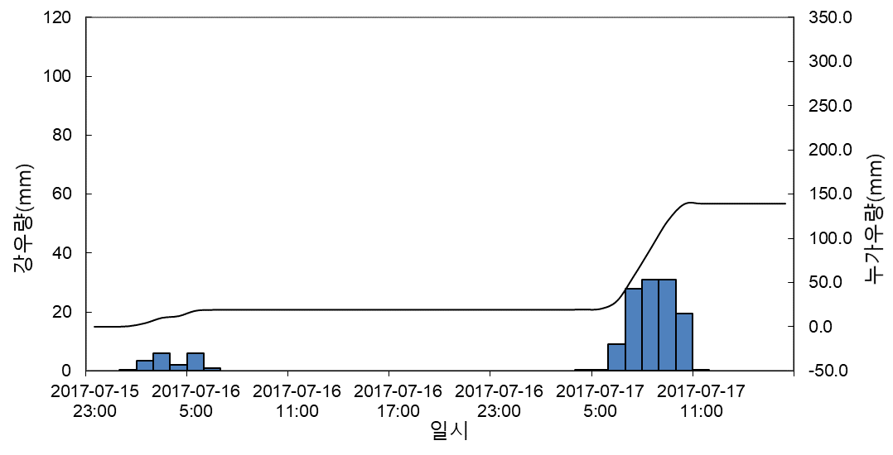
7/16/17 | 0 | 19.0 |  |  |  |  |  | 0 | 4.5 | 0 | 0 | 0 | 0
7/16/17 | 0 | 19.0 |  |  |  |  |  | 0 | 0.5 | 0 | 0.5 | 0 | 0
7/16/17 | 0 | 19.0 |  |  |  |  |  | 0 | 2.5 | 0 | 3.5 | 0 | 0
7/16/17 | 0 | 19.0 |  |  |  |  |  | 0 | 1 | 0.5 | 6 | 0 | 0
7/16/17 | 0 | 19.0 |  |  |  |  |  | 0 | 3 | 0 | 2 | 0 | 0
7/16/17 | 0 | 19.0 |  |  |  |  |  | 0 | 12 | 0 | 6 | 0 | 0
7/16/17 | 0 | 19.0 |  |  |  |  |  | 0 | 5.5 | 0 | 1 | 0 | 0
7/16/17 | 0 | 19.0 |  |  |  |  |  | 0 | 12.5 | 0 | 0 | 0.5 | 0
7/16/17 | 0 | 19.0 |  |  |  |  |  | 0 | 9.5 | 0 | 0 | 0.5 | 0
7/16/17 | 0 | 19.0 |  |  |  |  |  | 0 | 26 | 0 | 0 | 9 | 0
7/16/17 | 0 | 19.0 |  |  |  |  |  | 0 | 11 | 0 | 0 | 28 | 0
7/17/17 | 0 | 19.0 |  |  |  |  |  | 0 | 19 | 0 | 0 | 31 | 0
7/17/17 | 0 | 19.0 |  |  |  |  |  | 0 | 2.5 | 0 | 0 | 31 | 0
7/17/17 | 0 | 19.0 |  |  |  |  |  | 0 | 0.5 | 0 | 0 | 19.5 | 0
7/17/17 | 0 | 19.0 |  |  |  |  |  | 0 | 6.5 | 0 | 0 | 0.5 | 0
7/17/17 | 0.5 | 19.5 |  |  |  |  |  | 1 | 24.5 | 0 | 0 | 0 | 0
7/17/17 | 0.5 | 20.0 |  |  |  |  |  | 1.5 | 8 | 0 | 0 | 0 | 0
7/17/17 | 9 | 29.0 |  |  |  |  |  | 1.5 | 10 | 0 | 0 | 0 | 0
7/17/17 | 28 | 57.0 |  |  |  |  |  | 1 | 11 | 0 | 0 | 0 | 0
7/17/17 | 31 | 88.0 |  |  |  |  |  | 6.5 | 0 | 0 | 0 | 0 | 0
7/17/17 | 31 | 119.0 |  |  |  |  | 합계 | 11.5 | 176.5 | 1 |  |  | 0
7/17/17 | 19.5 | 138.5 |  |  |  |  |  |  |  |  |  |  | 3.5
7/17/17 | 0.5 | 139.0 |  |  |  |  |  |  |  |  |  |  | 7.5
7/17/17 | 0 | 139.0 |  |  |  |  |  |  |  |  |  |  | 0.5
7/17/17 | 0 | 139.0 |  |  |  |  |  |  |  |  |  |  | 0
7/17/17 | 0 | 139.0 |  |  |  |  |  |  |  |  |  |  | 0
7/17/17 | 0 | 139.0 |  |  |  |  |  |  |  |  |  |  | 0
7/17/17 | 0 | 139.0 |  |  |  |  |  |  |  |  |  |  | 0
7/16/17 | 0 | 139.0
7/16/17 | 0 | 139.0 |  |  |  | 7/16/17 | 0
7/16/17 | 0 | 139.0 |  |  |  | 7/16/17 | 0
7/16/17 | 0 | 139.0 |  |  |  | 7/16/17 | 0
7/16/17 | 0 | 139.0 |  |  |  | 7/16/17 | 0
7/16/17 | 0 | 139.0 |  |  |  | 7/16/17 | 0
7/16/17 | 0 | 139.0 |  |  |  | 7/16/17 | 0
7/16/17 | 0 | 139.0 |  |  |  | 7/16/17 | 0
7/17/17 | 0 | 139.0 |  |  |  | 7/16/17 | 0
7/17/17 | 0 | 139.0 |  |  |  | 7/17/17 | 0
7/17/17 | 0 | 139.0 | 2016.07.04.(집중호우) | 27.5 | 208 | 7/17/17 | 0
7/17/17 | 0 | 139.0 |  | (2년 빈도) | (12년 빈도) | 7/17/17 | 0
7/17/17 | 0 | 139.0 | 2020.07.13.(집중호우) | 19.5 | 169 | 7/17/17 | 0
7/17/17 | 0 | 139.0 |  | (2년 빈도) | (2년 빈도) | 7/17/17 | 0
7/17/17 | 0 | 139.0 | 2023.07.14.(집중호우) | 25.5 | 201.5 | 7/17/17 | 0
7/17/17 | 0 | 139.0 |  | (2년 빈도) | (10년 빈도) | 7/17/17 | 0
7/17/17 | 0 | 139.0 | 2023.08.10.(태풍카눈) | 12.5 | 117.5 | 7/17/17 | 0
7/17/17 | 0 | 139.0 |  | (2년 빈도) | (2년 빈도) | 7/17/17 | 0
 |  |  |  |  |  | 7/17/17 | 0

우량주상도(2020.07.13)
2020.07.12~2020.07.14 |  |  |  |  |  |  |  |  |  |  |  |  |  |  | 1시간최대 | 19.5 |  | 일최대 | 140 | 기간총강우 | 227.5
시각 | 기상청 |  |  |  |  |  |  |  |  |  |  |  |  | AWS |  | 1 | 2 | 3 | 4 | 5 | 6 | 7 | 8 | 9 | 10 | 11 | 12 | 10 | 11 | 12
 | 은척관측소 |  |  |  |  |  |  |  |  |  |  |  |  | 은척관측소 |  | 13 | 14 | 15 | 16 | 17 | 18 | 19 | 20 | 21 | 22 | 23 | 24 | 22 | 23 | 24
7/12/20 | 1 | 1.0 | 1 |  |  |  |  |  |  |  |  |  |  | 2020.07.12 |  | 0 | 0 | 0 | 0 | 0 | 0 | 0 | 0 | 0 | 0 | 0 | 0 | 0 | 0 | 0
7/12/20 | 0.5 | 1.5 | 1.5 |  |  |  |  |  |  |  |  |  |  |  |  | 0 | 0 | 1 | 0.5 | 2 | 2 | 0.5 | 1.5 | 7.5 | 6.5 | 4 | 6.5 | 6.5 | 4 | 6.5
7/12/20 | 2 | 3.5 | 3.5 |  |  |  |  |  |  |  |  |  |  | 2020.07.13 |  | 7.5 | 9.5 | 12.5 | 11.5 | 13.5 | 14 | 19.5 | 11 | 9.5 | 8.5 | 8.5 | 7 | 8.5 | 8.5 | 7
7/12/20 | 2 | 5.5 |  |  |  |  |  |  |  |  |  |  |  |  |  | 2 | 2.5 | 1 | 0 | 0 | 0.5 | 0 | 0 | 0.5 | 0 | 0 | 1 | 0 | 0 | 1
7/12/20 | 0.5 | 6.0 |  |  |  |  |  |  |  |  |  |  |  | 2020.07.14 |  | 1.5 | 1.5 | 1 | 2 | 2.5 | 2 | 1 | 0 | 0.5 | 0 | 0 | 0 | 0 | 0 | 0
7/12/20 | 1.5 | 7.5 |  |  |  |  |  |  |  |  |  |  |  |  |  | 0 | 0.5 | 0.5 | 0 | 0 | 0 | 0.5 | 0 | 0 | 0 | 0 | 0 | 0 | 0 | 0
7/12/20 | 7.5 | 15.0
7/12/20 | 6.5 | 21.5
7/12/20 | 4 | 25.5
7/13/20 | 6.5 | 32.0
7/13/20 | 7.5 | 39.5
7/13/20 | 9.5 | 49.0
7/13/20 | 12.5 | 61.5 |  |  |  |  |  |  |  |  |  |  |  |  |  | 2020.07.12 | 2020.07.13 | 2020.07.14
7/13/20 | 11.5 | 73.0 |  |  |  |  |  |  |  |  |  |  |  |  |  | 0 | 7.5 | 1.5
7/13/20 | 13.5 | 86.5 |  |  |  |  |  |  |  |  |  |  |  |  |  | 0 | 9.5 | 1.5
7/13/20 | 14 | 100.5 |  |  |  |  |  |  |  |  |  |  |  |  |  | 0 | 12.5 | 1
7/13/20 | 19.5 | 120.0 |  |  |  |  |  |  |  |  |  |  |  |  |  | 0 | 11.5 | 2
7/13/20 | 11 | 131.0 |  |  |  |  |  |  |  |  |  |  |  |  |  | 0 | 13.5 | 2.5
7/13/20 | 9.5 | 140.5 |  |  |  |  |  |  |  |  |  |  |  |  |  | 0 | 14 | 2
7/13/20 | 8.5 | 149.0 |  |  |  |  |  |  |  |  |  |  |  |  |  | 0 | 19.5 | 1
7/13/20 | 8.5 | 157.5 |  |  |  |  |  |  |  |  |  |  |  |  |  | 0 | 11 | 0
7/13/20 | 7 | 164.5 |  |  |  |  |  |  |  |  |  |  |  |  |  | 0 | 9.5 | 0.5
7/13/20 | 2 | 166.5 |  |  |  |  |  |  |  |  |  |  |  |  |  | 0 | 8.5 | 0
7/13/20 | 2.5 | 169.0 |  |  |  |  |  |  |  |  |  |  |  |  |  | 0 | 8.5 | 0
7/13/20 | 1 | 170.0 |  |  |  |  |  |  |  |  |  |  |  |  |  | 0 | 7 | 0
7/13/20 | 0 | 170.0 |  |  |  |  |  |  |  |  |  |  |  |  |  | 0 | 2 | 0
7/13/20 | 0 | 170.0 |  |  |  |  |  |  |  |  |  |  |  |  |  | 0 | 2.5 | 0.5
7/13/20 | 0.5 | 170.5 |  |  |  |  |  |  |  |  |  |  |  |  |  | 1 | 1 | 0.5
7/13/20 | 0 | 170.5 |  |  |  |  |  |  |  |  |  |  |  |  |  | 0.5 | 0 | 0
7/13/20 | 0 | 170.5 |  |  |  |  |  |  |  |  |  |  |  |  |  | 2 | 0 | 0
7/13/20 | 0.5 | 171.0 |  |  |  |  |  |  |  |  |  |  |  |  |  | 2 | 0.5 | 0
7/13/20 | 0 | 171.0 |  |  |  |  |  |  |  |  |  |  |  |  |  | 0.5 | 0 | 0.5
7/13/20 | 0 | 171.0 |  |  |  |  |  |  |  |  |  |  |  |  |  | 1.5 | 0 | 0
7/14/20 | 1 | 172.0 |  |  |  |  |  |  |  |  |  |  |  |  |  | 7.5 | 0.5 | 0
7/14/20 | 1.5 | 173.5 |  |  |  |  |  |  |  |  |  |  |  |  |  | 6.5 | 0 | 0
7/14/20 | 1.5 | 175.0 |  |  |  |  |  |  |  |  |  |  |  |  |  | 4 | 0 | 0
7/14/20 | 1 | 176.0 |  |  |  |  |  |  |  |  |  |  |  |  |  | 6.5 | 1 | 0
7/14/20 | 2 | 178.0 |  |  |  |  |  |  |  |  |  |  |  |  | 합계 | 32 | 140 | 13.5
7/14/20 | 2.5 | 180.5
7/14/20 | 2 | 182.5
7/14/20 | 1 | 183.5
7/14/20 | 0 | 183.5
7/14/20 | 0.5 | 184.0
7/14/20 | 0 | 184.0
7/14/20 | 0 | 184.0
7/14/20 | 0 | 184.0
7/14/20 | 0 | 184.0
7/14/20 | 0.5 | 184.5
7/14/20 | 0.5 | 185.0
7/14/20 | 0 | 185.0
7/14/20 | 0 | 185.0
7/14/20 | 0 | 185.0
7/14/20 | 0.5 | 185.5
7/14/20 | 0 | 185.5
7/14/20 | 0 | 185.5
7/14/20 | 0 | 185.5
7/14/20 | 0 | 185.5
계 | 185.5 | 185.5

 | 0 | 0 | 0 | 0.5 | 6 | 15 | 68 | 30 | 53.5 | 47.5 | 15 | 16.5 | 21.5 | 10.5 | 7 | 9.5 | 7.5 | 0.5 | 0 | 0 | 0 | 1.5 | 0 | 0

우량주상도(2023.07.14
시각 | 기상청 |  |  |  |  |  |  |  |  |  |  |  |  |  |  | 1시간최대 | 25.5 |  | 일최대 | 170 | 기간총강우 | 281
 | 은척관측소 |  |  |  |  |  |  |  |  |  |  |  |  | AWS |  | 1 | 2 | 3 | 4 | 5 | 6 | 7 | 8 | 9 | 10 | 11 | 12
7/13/23 | 0.5 | 0.5 |  |  |  |  |  |  |  |  |  |  |  | 은척관측소 |  | 13 | 14 | 15 | 16 | 17 | 18 | 19 | 20 | 21 | 22 | 23 | 24
7/13/23 | 0 | 0.5 |  |  |  |  |  |  |  |  |  |  |  | 2023.07.13 |  | 0 | 0 | 0 | 0 | 0 | 0 | 0 | 0 | 0.5 | 0 | 9.5 | 8
7/13/23 | 9.5 | 10.0 |  |  |  |  |  |  |  |  |  |  |  |  |  | 1.5 | 0 | 0 | 0 | 0 | 0.5 | 1 | 1 | 0.5 | 0 | 0.5 | 2
7/13/23 | 8 | 18.0 |  |  |  |  |  |  |  |  |  |  |  | 2023.07.14 |  | 0.5 | 0.5 | 6 | 6 | 7.5 | 13 | 16 | 1 | 4 | 3 | 4 | 8
7/13/23 | 1.5 | 19.5 |  |  |  |  |  |  |  |  |  |  |  |  |  | 10 | 13.5 | 10.5 | 5 | 3 | 16 | 6.5 | 3 | 9 | 0 | 2.5 | 21.5
7/13/23 | 0 | 19.5 |  |  |  |  |  |  |  |  |  |  |  | 2023.07.15 |  | 25.5 | 7 | 4.5 | 3 | 7.5 | 3.5 | 3 | 2.5 | 4 | 2.5 | 3.5 | 0
7/13/23 | 0 | 19.5 |  |  |  |  |  |  |  |  |  |  |  |  |  | 0.5 | 4 | 0.5 | 1 | 2.5 | 5.5 | 2 | 3 | 0.5 | 0 | 0 | 0
7/13/23 | 0 | 19.5
7/13/23 | 0 | 19.5
7/13/23 | 0.5 | 20.0
7/13/23 | 1 | 21.0
7/13/23 | 1 | 22.0
7/13/23 | 0.5 | 22.5
7/13/23 | 0 | 22.5
7/13/23 | 0.5 | 23.0
7/14/23 | 2 | 25.0
7/14/23 | 0.5 | 25.5
7/14/23 | 0.5 | 26.0 |  |  |  |  |  |  |  |  |  |  | 2023.07.13 | 2023.07.14 | 2023.07.15
7/14/23 | 6 | 32.0 |  |  |  |  |  |  |  |  |  |  | 0 | 0.5 | 25.5
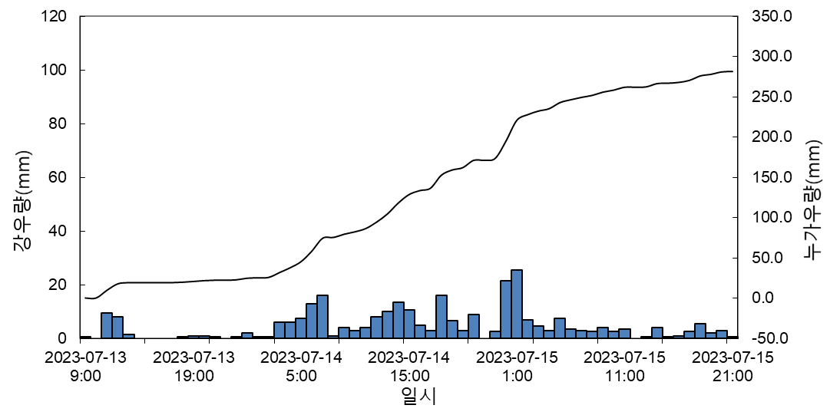
7/14/23 | 6 | 38.0 |  |  |  |  |  |  |  |  |  |  | 0 | 0.5 | 7
7/14/23 | 7.5 | 45.5 |  |  |  |  |  |  |  |  |  |  | 0 | 6 | 4.5
7/14/23 | 13 | 58.5 |  |  |  |  |  |  |  |  |  |  | 0 | 6 | 3
7/14/23 | 16 | 74.5 |  |  |  |  |  |  |  |  |  |  | 0 | 7.5 | 7.5
7/14/23 | 1 | 75.5 |  |  |  |  |  |  |  |  |  |  | 0 | 13 | 3.5
7/14/23 | 4 | 79.5 |  |  |  |  |  |  |  |  |  |  | 0 | 16 | 3
7/14/23 | 3 | 82.5 |  |  |  |  |  |  |  |  |  |  | 0 | 1 | 2.5
7/14/23 | 4 | 86.5 |  |  |  |  |  |  |  |  |  |  | 0.5 | 4 | 4
7/14/23 | 8 | 94.5 |  |  |  |  |  |  |  |  |  |  | 0 | 3 | 2.5
7/14/23 | 10 | 104.5 |  |  |  |  |  |  |  |  |  |  | 9.5 | 4 | 3.5
7/14/23 | 13.5 | 118.0 |  |  |  |  |  |  |  |  |  |  | 8 | 8 | 0
7/14/23 | 10.5 | 128.5 |  |  |  |  |  |  |  |  |  |  | 1.5 | 10 | 0.5
7/14/23 | 5 | 133.5 |  |  |  |  |  |  |  |  |  |  | 0 | 13.5 | 4
7/14/23 | 3 | 136.5 |  |  |  |  |  |  |  |  |  |  | 0 | 10.5 | 0.5
7/14/23 | 16 | 152.5 |  |  |  |  |  |  |  |  |  |  | 0 | 5 | 1
7/14/23 | 6.5 | 159.0 |  |  |  |  |  |  |  |  |  |  | 0 | 3 | 2.5
7/14/23 | 3 | 162.0 |  |  |  |  |  |  |  |  |  |  | 0.5 | 16 | 5.5
7/14/23 | 9 | 171.0 |  |  |  |  |  |  |  |  |  |  | 1 | 6.5 | 2
7/14/23 | 0 | 171.0 |  |  |  |  |  |  |  |  |  |  | 1 | 3 | 3
7/14/23 | 2.5 | 173.5 |  |  |  |  |  |  |  |  |  |  | 0.5 | 9 | 0.5
7/15/23 | 21.5 | 195.0 |  |  |  |  |  |  |  |  |  |  | 0 | 0 | 0
7/15/23 | 25.5 | 220.5 |  |  |  |  |  |  |  |  |  |  | 0.5 | 2.5 | 0
7/15/23 | 7 | 227.5 |  |  |  |  |  |  |  |  |  |  | 2 | 21.5 | 0
7/15/23 | 4.5 | 232.0 |  |  |  |  |  |  |  |  |  | 합계 | 25 | 170 | 86
7/15/23 | 3 | 235.0
7/15/23 | 7.5 | 242.5
7/15/23 | 3.5 | 246.0
7/15/23 | 3 | 249.0
7/15/23 | 2.5 | 251.5
7/15/23 | 4 | 255.5
7/15/23 | 2.5 | 258.0
7/15/23 | 3.5 | 261.5
7/15/23 | 0 | 261.5
7/15/23 | 0.5 | 262.0
7/15/23 | 4 | 266.0
7/15/23 | 0.5 | 266.5
7/15/23 | 1 | 267.5
7/15/23 | 2.5 | 270.0
7/15/23 | 5.5 | 275.5
7/15/23 | 2 | 277.5
7/15/23 | 3 | 280.5
7/15/23 | 0.5 | 281.0
계 | 281.0 | 281.0

 | 0 | 0 | 0 | 0.5 | 6 | 15 | 68 | 30 | 53.5 | 47.5 | 15 | 16.5 | 21.5 | 10.5 | 7 | 9.5 | 7.5 | 0.5 | 0 | 0 | 0 | 1.5 | 0 | 0

